Hoja1
Indice de satisfacción al usuario Hospital Regional de Sogamoso 2014-2017

2014 | SATISFACCION | ENERO | FEBRERO | MARZO | ABRIL | MAYO | JUNIO | JULIO | AGOSTO | SEPTIEMBRE | OCTUBRE | NOVIEMBRE | DICIEMBRE
 | SI | 155 | 255 | 218 | 295 | 193 | 114 | 122 | 170 | 204 | 149 | 75 | 155
 | NO | 19 | 31 | 59 | 38 | 8 | 38 | 12 | 12 | 12 | 19 | 12 | 29
 | TOTAL | 174 | 286 | 277 | 333 | 201 | 152 | 134 | 182 | 216 | 168 | 87 | 184
 | %SI | 89% | 89% | 79% | 89% | 96% | 75% | 91% | 93% | 94% | 89% | 86% | 84%
 | %NO | 11% | 11% | 21% | 11% | 4% | 25% | 9% | 7% | 6% | 11% | 14% | 16%
2015 | SATISFACCION | ENERO | FEBRERO | MARZO | ABRIL | MAYO | JUNIO | JULIO | AGOSTO | SEPTIEMBRE | OCTUBRE | NOVIEMBRE | DICIEMBRE
 | SI | 183 | 261 | 204 | 225 | 228 | 275 | 269 | 290 | 310 | 285 | 221 | 0
 | NO | 14 | 8 | 7 | 17 | 17 | 9 | 12 | 21 | 16 | 12 | 6 | 0
 | TOTAL | 197 | 269 | 211 | 242 | 245 | 284 | 281 | 311 | 326 | 297 | 227 | 0
 | %SI | 93% | 97% | 97% | 93% | 93% | 97% | 96% | 93% | 95% | 96% | 97% | 96%
2016 | SI | 289 | 244 | 189 | 276 | 298 | 285 | 316 | 307 | 302 | 315 | 266 | 213
 | NO | 14 | 5 | 11 | 38 | 64 | 51 | 18 | 15 | 8 | 25 | 9 | 14
 | TOTAL | 303 | 249 | 200 | 314 | 362 | 336 | 334 | 322 | 310 | 340 | 275 | 227
 | %SI | 95% | 98% | 95% | 88% | 82% | 85% | 95% | 95% | 97% | 93% | 97% | 94%
 | %NO | 5% | 2% | 6% | 12% | 18% | 15% | 5% | 5% | 3% | 7% | 3% | 6%
2017 | SATISFACCION | ENERO | FEBRERO | MARZO | ABRIL | MAYO | JUNIO | JULIO | AGOSTO | SEPTIEMBRE | OCTUBRE | NOVIEMBRE | DICIEMBRE
 | SI | 313 | 305 | 237 | 213 | 272 | 285 | 248 | 300 | 261 | 271 | 200 | 59
 | NO | 8 | 16 | 10 | 8 | 17 | 27 | 12 | 8 | 13 | 13 | 13 | 11
 | TOTAL | 321 | 321 | 247 | 221 | 289 | 312 | 260 | 308 | 274 | 284 | 213 | 70
 | %SI | 98% | 95% | 96% | 96% | 94% | 91% | 95% | 97% | 95% | 95% | 94% | 84%
 | %NO | 2% | 5% | 4% | 4% | 6% | 9% | 5% | 3% | 5% | 5% | 6% | 16%
2018 | SATISFACCION | ENERO | FEBRERO | MARZO | ABRIL | MAYO | JUNIO | JULIO | AGOSTO | SEPTIEMBRE | OCTUBRE | NOVIEMBRE | DICIEMBRE
 | SI | 109 | 315 | 356 | 321 | 327 | 308 | 234 | 272 | 235 | 308 | 236 | 147
 | NO | 7 | 24 | 10 | 15 | 22 | 17 | 29 | 21 | 21 | 16 | 12 | 3
 | TOTAL | 116 | 339 | 366 | 336 | 349 | 325 | 263 | 293 | 256 | 324 | 248 | 150
 | %SI | 94% | 93% | 97% | 96% | 94% | 95% | 89% | 93% | 92% | 95% | 95% | 98%
 | %NO | 6% | 7% | 3% | 4% | 6% | 5% | 11% | 7% | 8% | 5% | 5% | 2%

 |  |  |  |  |  |  |  |  |  |  |  |  |  |  |  |  | ACUMULADO TOTAL DE SATISFACCIÓN DEL AÑO 2017
 |  |  | 2014 |  |  |  |  |  |  | 2015 |  |  |  | 2016
Satisfacción 2014
Satisfacción 2015
 | SI | #REF!
ENERO | 93% | 1
FEBRERO | 97%
MARZO | 97%
ABRIL | 93%
MAYO | 93%
JUNIO | 97%
JULIO | 96%
AGOSTO | 93%
SEPTIEMBRE | 95%
OCTUBRE | 96%
NOVIEMBRE | 97%
DICIEMBRE | 96%
Satisfacción 2016
Satisfacción 2017
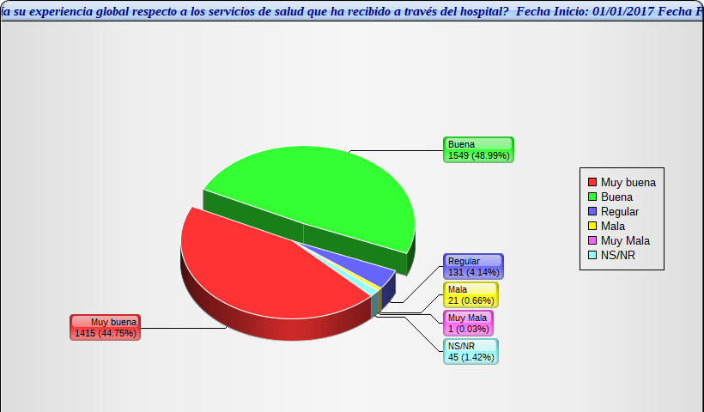

 |  |  |  |  |  |  |  |  |  |  |  |  |  |  | SI 2016-2017 | NO 2016-2017
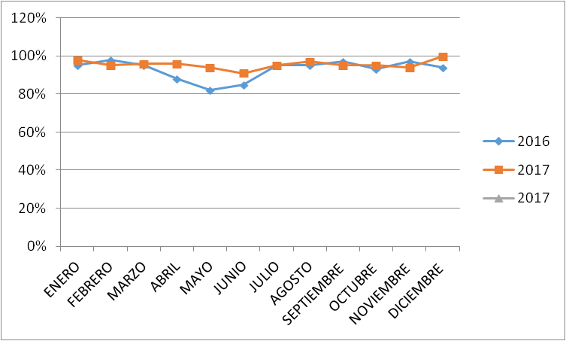
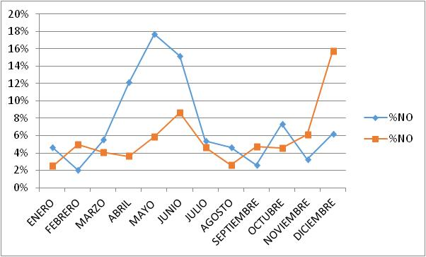
% SI 2014-2016
% NO 2014-2016
 | 2014 | 2015 | 2017
ENERO | 11% | 1 | 2%
FEBRERO | 11% |  | 5%
MARZO | 21% |  | 4%
ABRIL | 11% |  | 4%
MAYO | 4% |  | 6%
JUNIO | 25% |  | 9%
JULIO | 9% |  | 5%
AGOSTO | 7% |  | 3%
SEPTIEMBRE | 6% |  | 5%
OCTUBRE | 11% |  | 5%
NOVIEMBRE | 14% |  | 6%
DICIEMBRE | 16% |  | 16%

